Sheet1
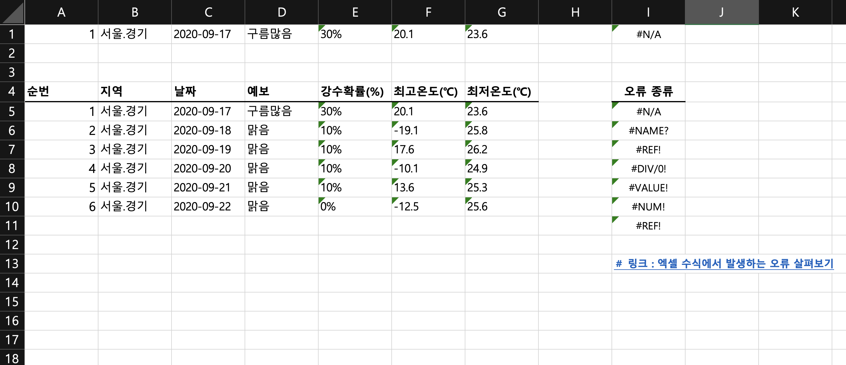
(1) 손익 실적 |  |  |  |  |  |  |  |  |  |  | (단위 : 백만원) | (2) 결산시 중요 특기 및 반영사항 |  |  |  |  |  |  |  | (단위 : 백만원)
 | 과목 |  | 당기 |  | 전기 |  | 전기대비 증감 |  |  |  | 비고 |  | 구분 | 세분류 | 당기 |  | 전기 |  | 비고
 |  |  | 2/4분기 | 상반기 누적 | 2/4분기 | 상반기 누적 | 2/4분기 |  | 상반기누적 |  |  |  |  |  | 2/4분기 | 상반기누적 | 2/4분기 | 전반기누적
 |  |  |  |  |  |  | 금액 | 비율 | 금액 | 비율
 | 매출액 |  | 6,856 | 13,029 | 4,291 | 7,786 | 2,565 | 59.8% | 5,243 | 67.3% |  |  | 매출원가 | 제품매출원가 | 66 | 217 | 47 | 91 | * 재고자산 폐기
 |  | 제품매출 | 5,021 | 9,283 | 3,641 | 6,190 | 1,380 | 37.9% | 3,093 | 50.0% |  |  |  | 제품매출원가 | (19) | (99) | - | - | * 전기말 재고자산손실충당금 설정액 환입분
 |  | 상품매출 | 1,835 | 3,746 | 651 | 1,596 | 1,185 | 182.1% | 2,150 | 134.7% |  |  |  | 제품매출원가 | (2) | (2) | 13 | 13 | * 반기 연차충당부채 반영
 | 매출원가 |  | 3,596 | 7,323 | 1,963 | 3,785 | 1,633 | 83.2% | 3,538 | 93.5% |  |  |  | 상품매출원가 | 10 | 10 | - | - | * 재고자산 폐기
 |  | (원가율) | 52.5% | 56.2% | 45.7% | 48.6% |  | 6.7% |  | 7.6% |  |  | 판관비 | 대손상각비 | 82 | 53 | 43 | 64 | * 매출채권 대손충당금 설정
 |  | 제품원가 | 1,990 | 4,102 | 1,500 | 2,642 | 490 | 32.7% | 1,460 | 55.3% |  |  |  | 급여/경상연구 | 5 | 9 | 25 | 31 | * 대여금 현재가치평가 상각+연차충당부채
 |  | (원가율) | 39.6% | 44.2% | 41.2% | 42.7% |  | -1.6% |  | 1.5% |  |  |  | 퇴직급여 | (0) | (0) | (11) | (11) | * 계리평가 반영액
 |  | 상품원가 | 1,607 | 3,221 | 463 | 1,142 | 1,144 | 247.0% | 2,079 | 181.9% | *'24.6월 시린지 |  |  | 감가상각비 | 18 | 35 | 17 | 34 | * 사용권자산(리스회계) 감가상각 반영
 |  | (원가율) | 87.5% | 86.0% | 71.2% | 71.6% |  | 16.4% |  | 14.4% | 단가인상 효과 |  |  | 지급임차료 | (13) | (25) | (12) | (24) | * 부동산 임대료 차감(리스회계 반영)
 | 판관비 |  | 950 | 2,023 | 669 | 1,541 | 280 | 41.9% | 482 | 31.3% |  |  |  | 차량유지비 | (6) | (12) | (6) | (12) | * 차량렌트비 차감(리스회계 반영)
 |  | (판관비율) | 13.9% | 15.5% | 15.6% | 19.8% |  | -1.7% |  | -4.3% |  |  | 영업외손익 | 이자수익(상각) | 5 | 12 | 7 | 16 | * 리스회계 및 대여금 현재가치 상각 반영
 | 영업이익 |  | 2,310 | 3,682 | 1,659 | 2,460 | 651 | 39.3% | 1,222 | 49.7% |  |  |  | 이자비용(상각) | (3) | (5) | (4) | (8) | * 리스회계 반영
 |  | (총영업이익율) | 33.7% | 28.3% | 38.7% | 31.6% |  | -5.0% |  | -3.3% |  |  | [집계] | 영업이익 영향금액 | (140) | (186) | (117) | (187)
 |  | (제품매출기준) | 41.5% | 34.0% | 40.4% | 32.4% |  | 1.0% |  | 1.6% |  |  |  | 영업외손익 영향금액 | 2 | 7 | 4 | 8
 | 영업외수익 |  | 23 | 67 | 11 | 24 | 12 | 105.3% | 44 | 183.8% |  |  |  | 세전이익 영향금액 | (138) | (179) | (113) | (179)
 | 영업외비용 |  | 31 | 64 | 8 | 19 | 23 | 286.7% | 45 | 237.4%
 | 세전이익 |  | 2,303 | 3,685 | 1,662 | 2,465 | 640 | 38.5% | 1,220 | 49.5%
 | (*) 특기 사항 : (설립이래 최초) 분기 기준 제품매출 50억 & 영업이익 20억 초과 달성

(3) 전반기('24.1h) 대비 당반기('25.1h) 영업이익 중요 증감 분석 |  |  |  |  |  |  |  |  |  |  | (단위 : 백만원) | (4) 재무상태 요약 |  |  |  |  |  |  |  | (단위 : 백만원)
 | 구분 |  |  | 전반기대비 | 비고(직전분기 대비 특기사항) |  |  |  |  |  |  |  | 구분 |  | '25.2Q | 전기말 | 전기말대비증감 | 비고
 | [ 전반기 대비 영업이익 증감액] |  |  | 1,222 |  |  |  |  |  |  |  |  | 자산총계 |  | 25,335 | 21,637 | 3,698
 |  | [1] 제품매출증대효과 |  | 1,776 | * 2Q 제품 평균판가 / 평균원가 / 스프레드 : 24,223원 / 9,282원 / 14,941원 |  |  |  | * 2Q 무상제공수량 6,579EA(1,200) |  |  |  |  | [1]유동자산 | 10,730 | 8,060 | 2,670
 |  | [2] 제품원가율 상승 효과 |  | (68) | * 1Q 제품평균판가 / 평균원가 / 스프레드 : 17,571원 / 8,369원 / 9,202원 |  |  |  | * 1Q 무상제공수량 13,044EA(6,368) |  |  |  |  | (1)당좌자산 | 7,235 | 5,378 | 1,857
 |  | [3] 상품매출증가효과 |  | 307 | * 2Q 대용량 매출수량 및 매출액, 평균판가 : 94,955EA / 4,198백만원 / 44,213원 |  |  |  |  |  |  |  |  | (현금과예금) | 2,917 | 2,624 | 293 | * "(5) 시재 증감 중요 요인" 참조
 |  | [4] 상품원가율 상승효과 |  | (305) | * 1Q 대용량 매출수량 및 매출액, 평균판가 : 75,730EA / 3,129백만원 / 41,324원 |  |  |  |  |  |  |  |  | (매출채권) | 3,433 | 2,129 | 1,305 | * 총액 기준 금액(거래처별 현황 별지 시트 참조)
 |  | [5] 판관비 순증가 효과 |  | (460) | * 2Q 1CC 매출수량 및 매출액, 평균판가(1Q) : 99,974EA / 505백만원 / 5,058원 (151,567EA / 782백만원 / 5,161원) |  |  |  |  |  |  |  |  | (2)재고자산 | 3,495 | 2,683 | 813
 | (주) 제품스프레드 = 제품평균판가-제품평균원가 / 평균판가와 평균원가 : FOC 등 무상출고분 포함기준 |  |  |  |  |  |  |  |  |  |  |  |  | [2]투자자산 | 3,672 | 3,555 | 117
 |  |  |  |  |  |  |  |  |  |  |  |  |  | [3]유형자산 | 10,627 | 9,774 | 853 | * 신공장 기계장치, 건설중인자산 등 증가
(5) 시재(현금과예금) 증감 중요 요인 |  |  |  |  |  |  |  |  | (단위 : 백만원) |  |  |  | 부채총계 |  | 5,317 | 4,653 | 664
 | 구분 |  |  |  | 금액 | 비고 |  |  |  |  |  |  |  | [1]유동부채 | 5,061 | 4,516 | 545
 | [1] 당반기 세전순이익 |  |  |  | 3,685 |  |  |  |  |  |  |  |  | (외상매입금) | 1,083 | 826 | 258
 | [2] 전기말 대비 당분기말 시재 증감액 |  |  |  | 293 | * GAP금액 : | (3,392) |  |  |  |  |  |  | (단기차입금) | 2,006 | 2,006 | 0
 | [3] 전기말 대비 시재 증감 중요 사항 및 합계액 |  |  |  | (3,370) |  |  |  |  |  |  |  |  | (법인세부채) | 656 | 596 | 60
 |  | (1) 매출채권 증가액(순액) |  |  | (1,251) |  |  |  |  |  |  |  | 자본총계 |  | 20,019 | 16,984 | 3,034 | * 자본금 750
 |  | (2) 재고자산 증가액(순액기준) |  |  | (813) | * 상품 505 / 재공품 154 |  |  |  |  |  |  |  | 이익잉여금 | 13,434 | 10,400 | 3,034 | * 당반기 순이익(3,034)
 |  | (3) 기타 당좌자산 증가액 |  |  | (404) | * 미수금 244 / 선급금 169 |  |  |  |  |  |  | 중요비율 | 유동비율 | 212.0% | 178.5% | 33.6%
 |  | (4) 유형자산 증가액(순액) |  |  | (845) | * 건설중인자산 659 / 기계장치 335 |  |  |  |  |  |  |  | 부채비율 | 26.6% | 27.4% | -0.8%
 |  | (5) 투자자산 증가 |  |  | (125) | * 인피니타 지분 인수
 |  | (6) 당반기 중 '24년 법인세등 납부 유출액 |  |  | (596) | * 법인세/지방소득세/농특세
 |  | (7) 기타 부채의 증가 |  |  | 664 | * 외상매입금 258 / 선수금 137

